Layout
 | Screen ID |  |  |  |  |  |  | Screen Name |  |  |  |  |  |  |  |  | Create by
 |  |  |  |  |  |  |  |  |  |  |  |  |  |  |  |  | Date Create
 | Description

 | Login :
 |  |  |  |  |  |  |  |  |  |  |  |  |  | Click vao menu de toi dashboard
 |  |  | Header:

 |  |  | Dashboard :

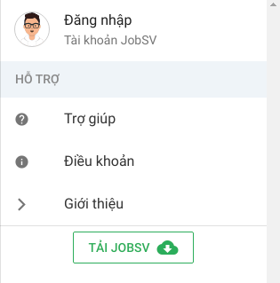
 |  |  |  |  |  | Click vao dang nhap de xuat
 |  |  |  |  |  | hien form dang nhap

 |  |  |  |  |  |  |  |  |  |  |  |  | Huy xac thuc
 |  |  |  | Form Dang Nhap :

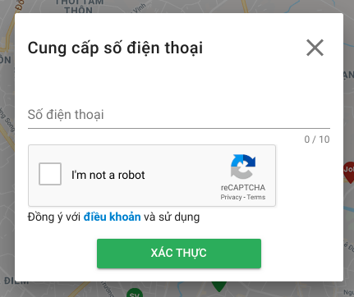

 |  |  |  |  |  | Nhap so dien thoai

 |  |  |  |  |  | Xac thuc khong phai robot

 |  |  |  | Click “dieu khoan” chuyen qua
 |  |  |  | screen dieu khoan |  |  |  |  |  | Click button “xac thuc “de xac thuc va chuyen qua form xac nhan.

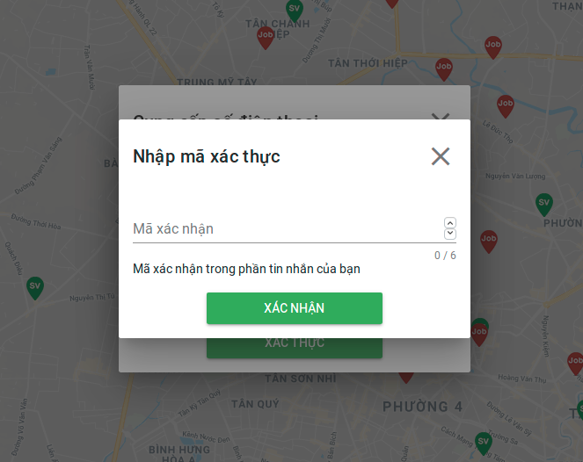

 |  |  |  |  |  |  |  |  |  |  |  |  |  |  |  |  |  |  | Huy xac nhan

 |  |  |  |  |  | Nhap ma xac nhan

 |  |  |  |  | Click button xac nhan

 |  | Dang tim viec lam :

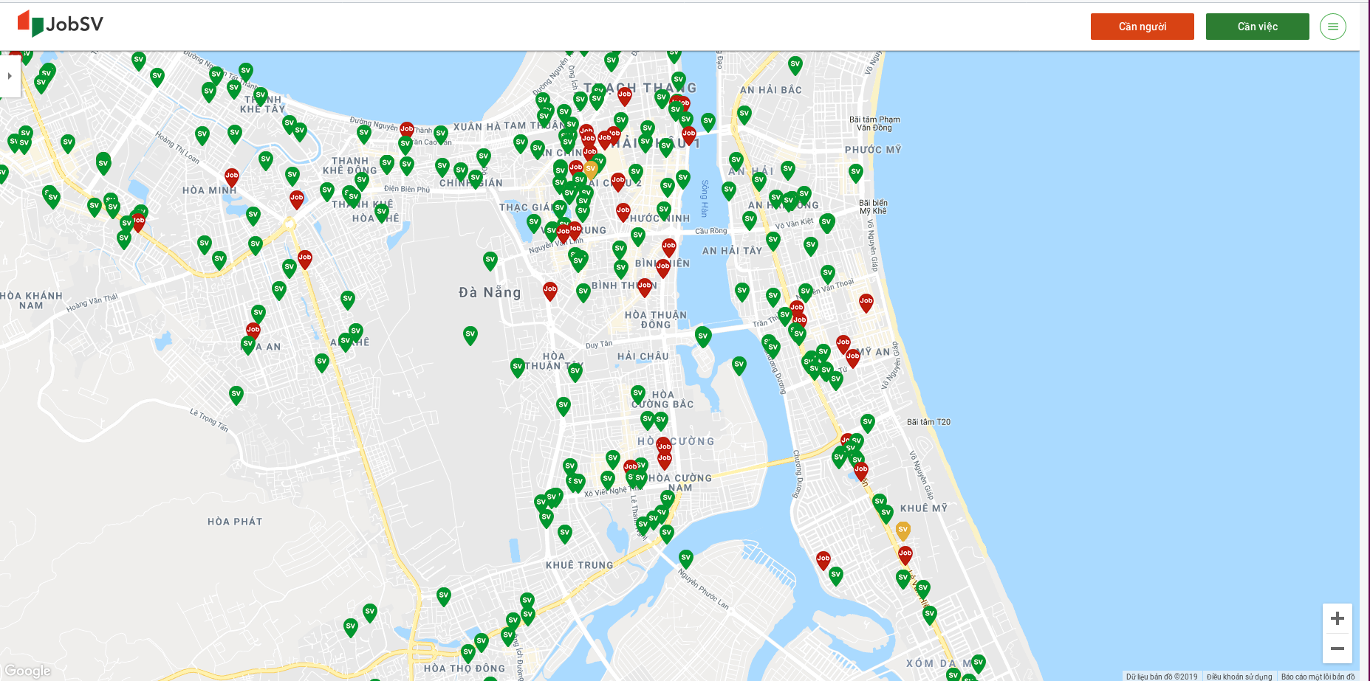
 |  |  |  |  | Hiển thị danh sách việc cần người quanh đây
 | Màn hình [Home]
 |  |  |  |  |  |  |  |  |  |  |  |  |  |  |  |  |  |  |  | Hiển thị màn hình [Settings]

 |  |  |  |  |  |  |  |  |  |  |  |  |  |  |  |  |  |  |  | Hiển thị màn hình [Thông tin việc làm]

 |  |  |  |  |  |  |  |  |  |  |  |  |  |  |  | àm

 |  |  |  |  |  |  |  |  |  |  |  |  |  |  |  |  |  |  |  | Vị trí cần việc làm

 |  |  |  |  |  |  |  |  |  |  |  |  |  |  |  |  |  |  |  | Vị trí cần người làm

 |  |  |  |  |  |  |  |  |  |  |  |  |  |  |  |  |  |  |  | Vị trí cần việc làm của sinh viên
 |  |  |  |  |  |  |  |  |  |  |  |  |  |  |  |  |  |  |  | đang sử dụng website hiện tại

 |  |  |  |  |  |  |  |  |  |  |  |  |  |  |  |  |  |  |  |  | Phóng to bản đồ

 |  |  |  |  |  |  |  |  |  |  |  |  |  |  |  |  |  |  |  |  | Thu nhỏ bản dồ

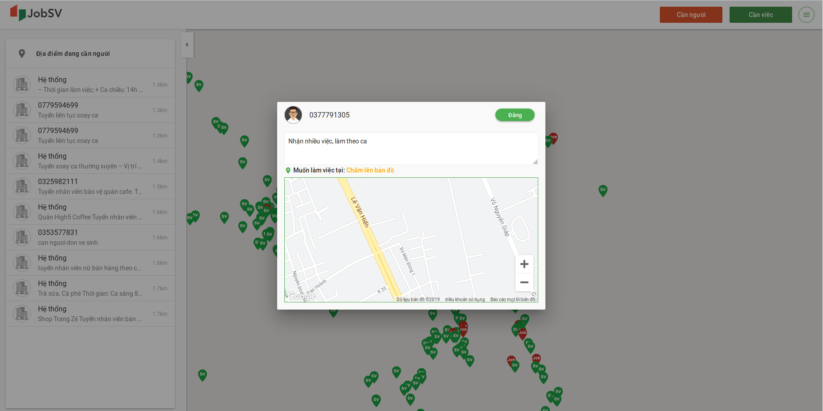
 | Màn hình [Thông tin việc làm] |  |  |  |  |  | avatar user |  |  |  | đăng việc làm
 |  |  |  |  |  |  |  |  | số điện thoại của user

 |  |  |  |  |  |  |  |  |  |  |  |  |  |  |  |  |  |  |  | Mô tả công việc cần tìm

 |  |  |  |  |  |  |  |  |  |  |  |  |  |  |  |  |  |  |  | Bản đồ để chọn vị trí việc làm cần tìm

 | Homepage :

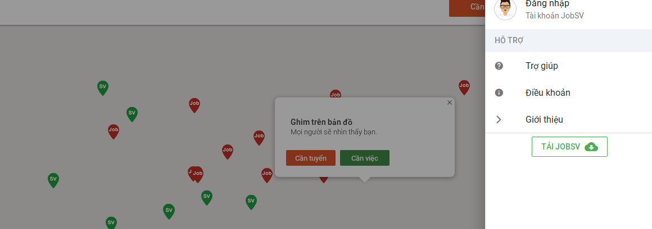

 |  |  |  |  |  |  |  |  |  |  |  |  |  |  |  | Khi User click “Tro giup” se chuyen sang trang khac

 |  |  |  |  |  |  |  |  |  |  |  |  |  |  |  |  | khi User click “Dieu Khoan” se chuyen sang trang khac

 |  |  |  |  |  |  |  |  |  |  |  |  |  |  |  | Khi User click “Gioi thieu” se chuyen sang trang khac

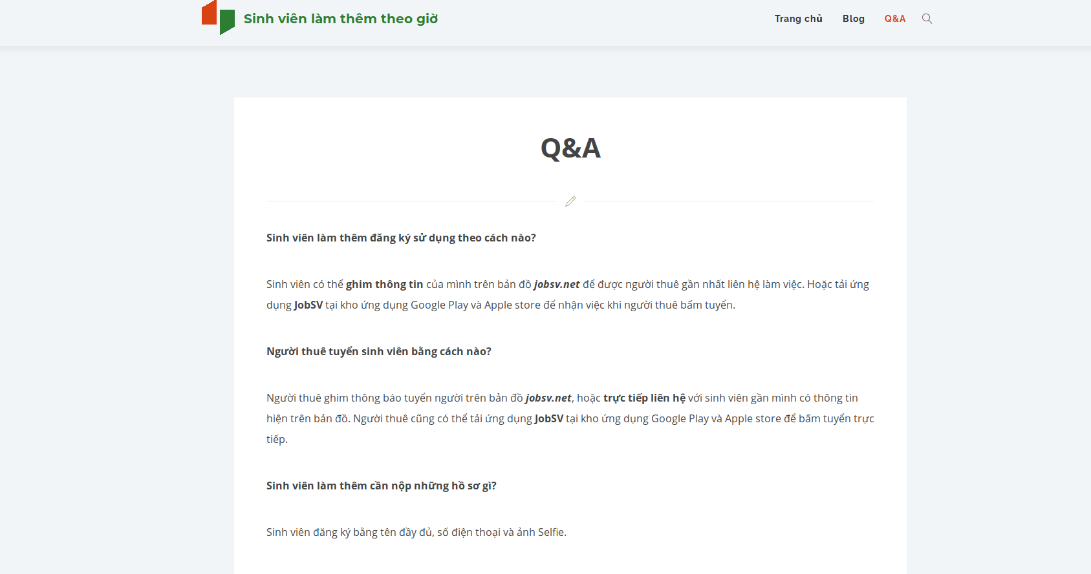
 |  |  |  |  |  |  |  |  |  |  |  |  |  |  | Khi User click “Tai JobSV” se chuyen sang trang khac

 |  |  |  |  |  |  |  |  |  |  |  |  |  | Đây là màn hình khi User click vào “Trợ Giúp”

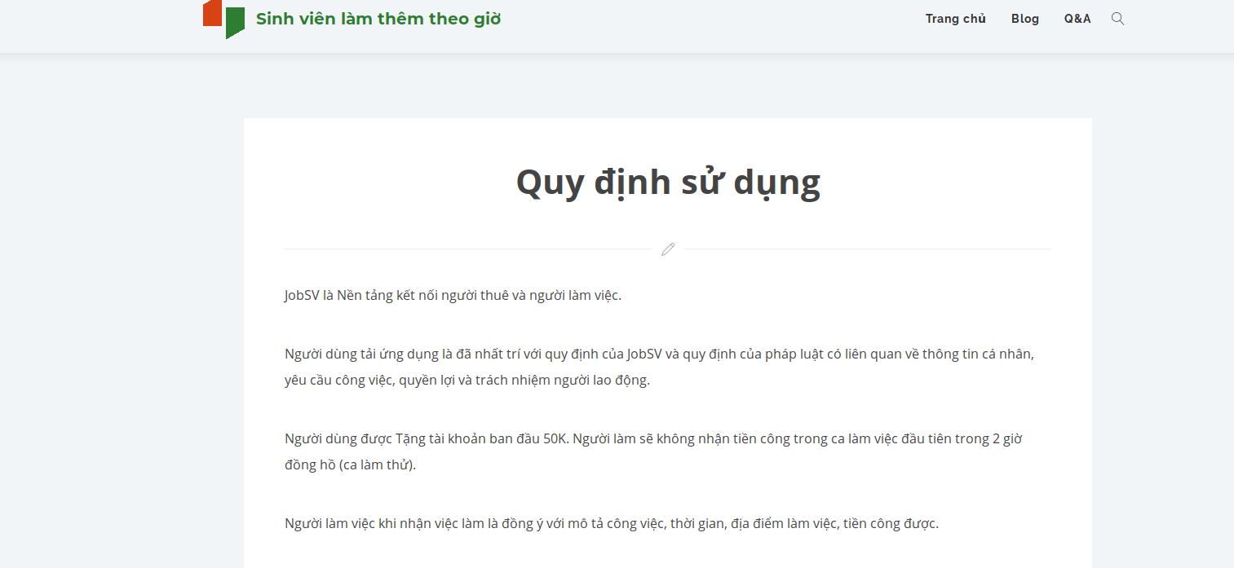

 |  |  |  |  |  |  |  |  |  |  |  | Đây là màn hình khi User click vào “Điều khoản”

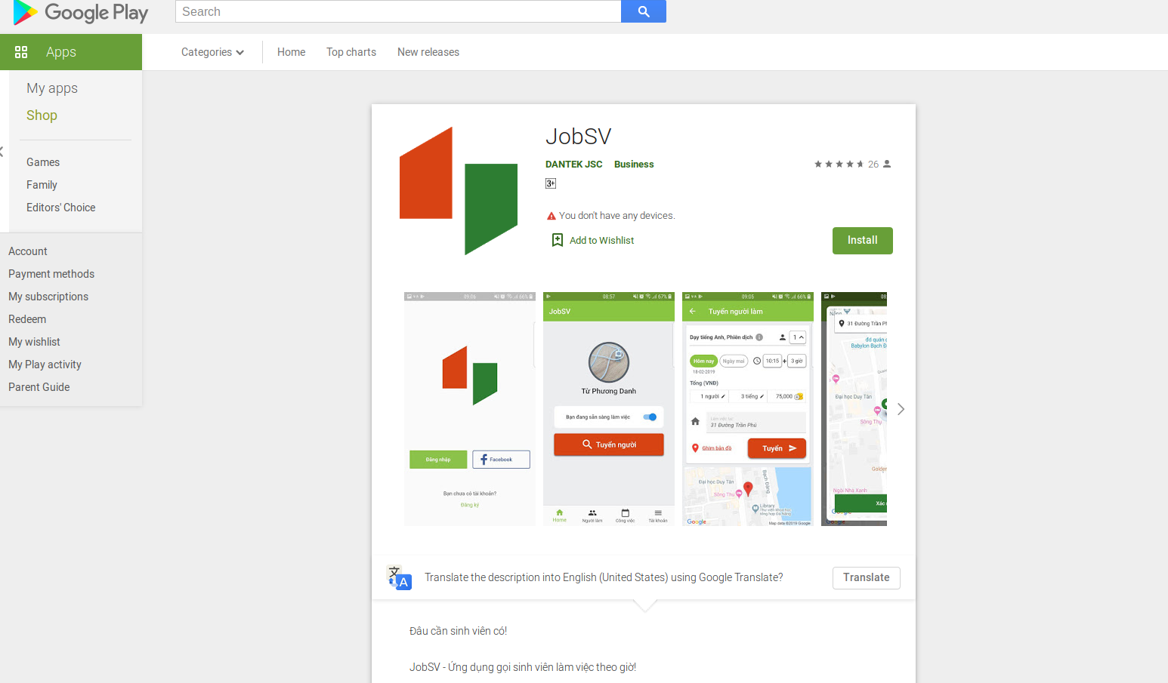

 |  |  |  |  |  |  |  |  |  |  |  |  |  |  | Đây là màn hình khi User click vao “Tai Jobsv”

Tiem viec lam :

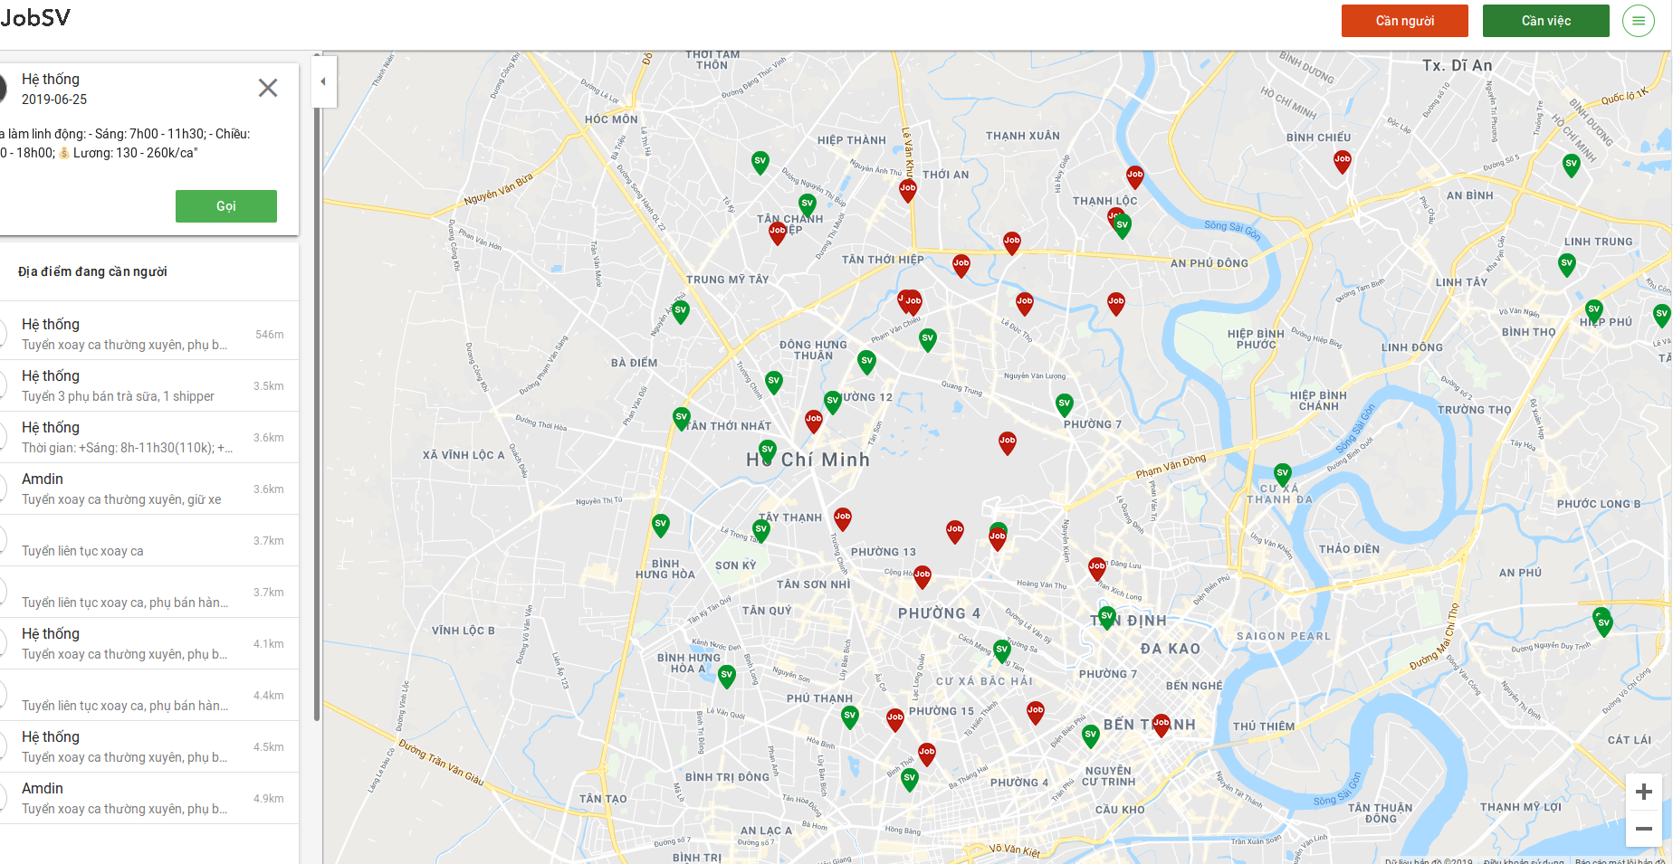

 |  |  |  |  |  |  |  |  |  |  |  |  |  |  | Icon bien thi vi tri co viec lam
 |  |  |  |  |  |  |  |  |  |  |  |  |  |  | User click vao vi tri do se hien thi List viec lam neu co [Data]

 |  |  |  |  |  |  |  |  |  |  |  |  |  |  |  |  |  | Icon Update
 |  |  |  |  |  |  |  |  |  |  |  |  |  |  |  |  |  | Khi User Click icon sẽ điều hướng qua “Update Screen”

 |  |  |  |  |  |  |  |  |  |  |  |  |  | Thong tin cua tung thanh phan trong list viec lam duoc hien thi bao gom nhung thong tin nhu: Gio lam viec, Tien Luong,

 |  |  |  |  |  |  |  |  |  |  |  |  |  | List hien thi tat ca cong viec sau khi User click vao icon mau do tren Map

Process
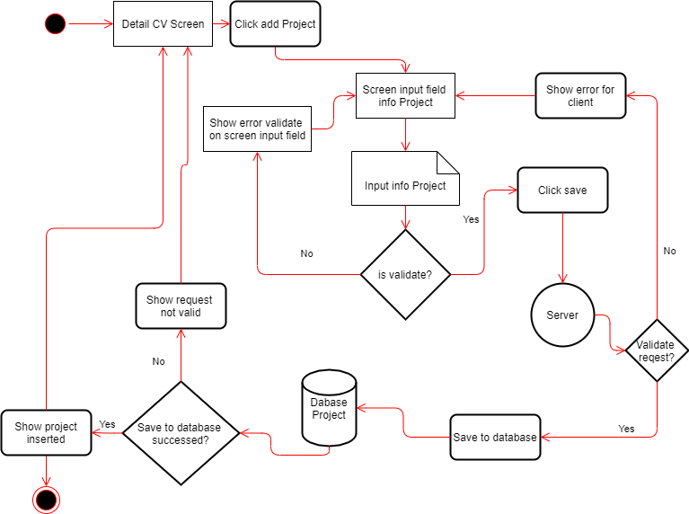
Screen ID | Screen Name | Create by
 |  | Date Create
Description

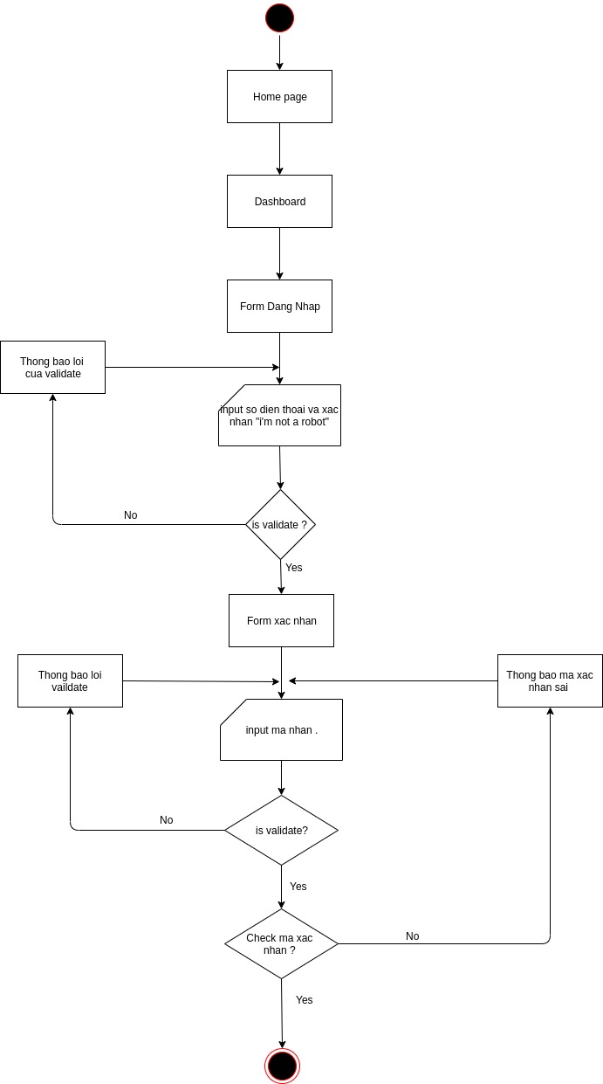
Login :

 |  |  | `

Dang tim viec lam :

Homepage:

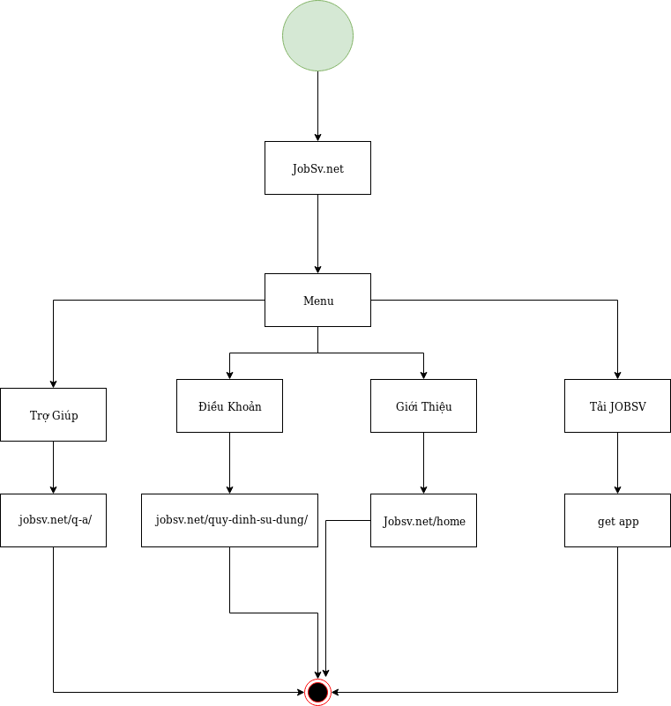

Tim viec lam :
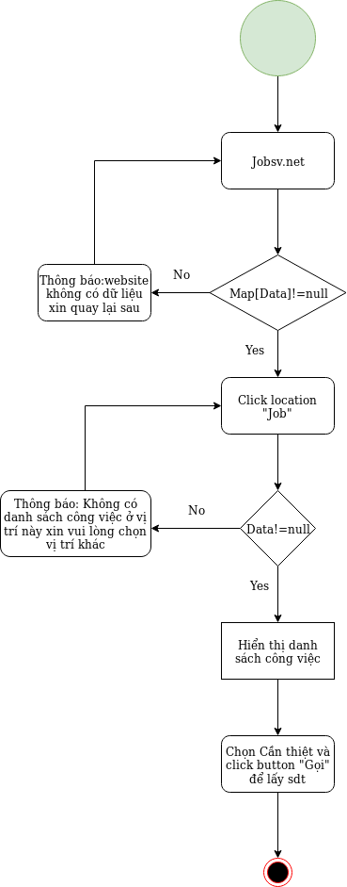

Project

